auxiliares
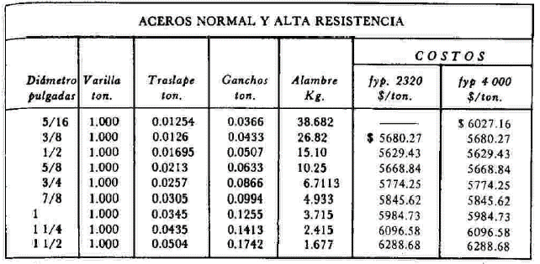

Acero de refuerzo del No. 3
 | Descripcion | unidad | cantidad | P.U. | Total
1 | Varilla del No. 3 | kg | 1.1 | 19.74 | 21.71
2 | Alambre recocido | kg | 0.03 | 26.21 | 0.79
3 | Cortadora de varilla | pza | 0.00001 | 4224.14 | 0.042
4 | Cuadrilla de Fierrero (4) | jor | 0.0058823529412 | 1384.57 | 8.145
 |  |  |  |  | 30.69

Acero de refuerzo del No. 4
 | Descripcion | unidad | cantidad | P.U. | Total
1 | Varilla del No. 4 | kg | 1.1 | 19.74 | 21.71
2 | Alambre recocido | kg | 0.035 | 26.21 | 0.92
3 | Cortadora de varilla | pza | 0.00002 | 4224.14 | 0.084
4 | Cuadrilla de Fierrero (4) | jor | 0.0058823529412 | 1384.57 | 8.145
 |  |  |  |  | 30.86
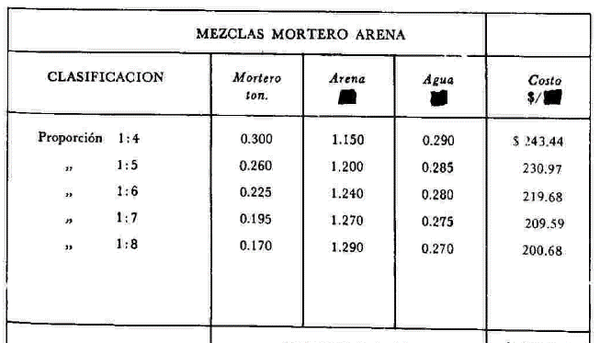
Mortero Simple 1:8
 | Descripcion | unidad | cantidad | P.U. | Total
1 | Mortero | ton | 0.17 | 2586.21 | 439.66
2 | Arena | m3 | 1.29 | 200 | 258.00
3 | Agua | m3 | 0.27 | 50 | 13.50
 |  |  |  |  | 711.16

Mortero simple 1:4
 | Descripcion | unidad | cantidad | P.U. | Total
1 | Mortero | ton | 0.3 | 2586.21 | 775.86
2 | Arena | m3 | 1.15 | 200 | 230.00
3 | Agua | m3 | 0.29 | 50 | 14.50
 |  |  |  |  | 1020.36

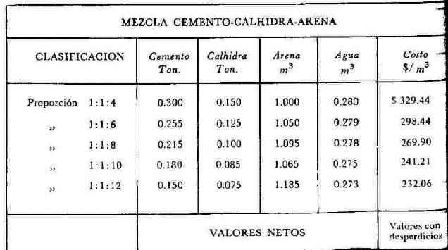
Mortero Compuesto 1:1:8
1 | Cemento | Ton | 0.215 | 2931.03 | 630.17
2 | Cal | Ton | 0.1 | 2172.41 | 217.24
3 | Arena | m3 | 1.15 | 200 | 230.00
4 | Agua | m3 | 0.29 | 50 | 14.50
 |  |  |  |  | 1091.91

Mortero compuesto 1:1:4
 | Descripcion | unidad | cantidad | P.U. | Total
1 | Cemento | Ton | 0.3 | 2931.03 | 879.31
2 | Cal | Ton | 0.15 | 2172.41 | 325.86
3 | Arena | m3 | 1 | 200 | 200.00
4 | Agua | m3 | 0.28 | 50 | 14.00
 |  |  |  |  | 1419.17

Concreto f'c= 100 kg/cm2
 | Descripcion | unidad | cantidad | P.U. | Total
1 | Cemento | Ton | 0.286 | 2931.03 | 838.27
2 | Grava | m3 | 0.68 | 378.57 | 257.43
3 | Arena | m3 | 0.5 | 200 | 100.00
4 | Agua | m3 | 0.215 | 50 | 10.75
5 | Revolvedora 1 saco | hr | 0.5 | 50 | 25.00
6 | Cuadrilla (07) | jor | 0.25 | 3082.44 | 770.61
 |  |  |  |  | 2002.06

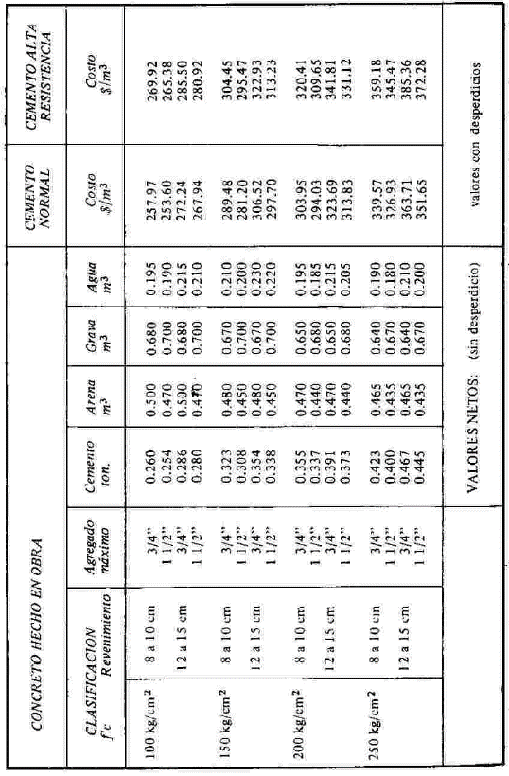
Concreto f'c= 150 kg/cm2
 | Descripcion | unidad | cantidad | P.U. | Total
1 | Cemento | Ton | 0.354 | 2931.03 | 1037.58
2 | Grava | m3 | 0.67 | 378.57 | 253.64
3 | Arena | m3 | 0.48 | 200 | 96.00
4 | Agua | m3 | 0.23 | 50 | 11.50
5 | Revolvedora 1 saco | hr | 0.5 | 50 | 25.00
6 | Cuadrilla (07) | jor | 0.25 | 3082.44 | 770.61
 |  |  |  |  | 2194.34

Concreto f'c= 200 kg/cm2
 | Descripcion | unidad | cantidad | P.U. | Total |  | F'c=100 | F'c=200 | F'c=250
1 | Cemento | Ton | 0.391 | 2931.03 | 1146.03 | Cemento | 0.286 | 0.391 | 0.467 | 0.181 | ton
2 | Grava | m3 | 0.67 | 378.57 | 253.64 | Arena | 0.5 | 0.47 | 0.465 | 0.035 | m3
3 | Arena | m3 | 0.47 | 200 | 94.00 | Grava | 0.68 | 0.65 | 0.64 | 0.04 | m3
4 | Agua | m3 | 0.215 | 50 | 10.75 | Agua | 0.215 | 0.215 | 0.21 | 0.005 | m3
5 | Revolvedora 1 saco | hr | 0.5 | 50 | 25.00
6 | Cuadrilla (07) | jor | 0.25 | 3082.44 | 770.61
 |  |  |  |  | 2300.03

Concreto f'c= 200 kg/cm2 (premesclado)
 | Descripcion | unidad | cantidad | P.U. | Total
1 | Concreto premesclado | m3 | 1.05 | 1831 | 1922.55
 | f'c=200 kg/cm2
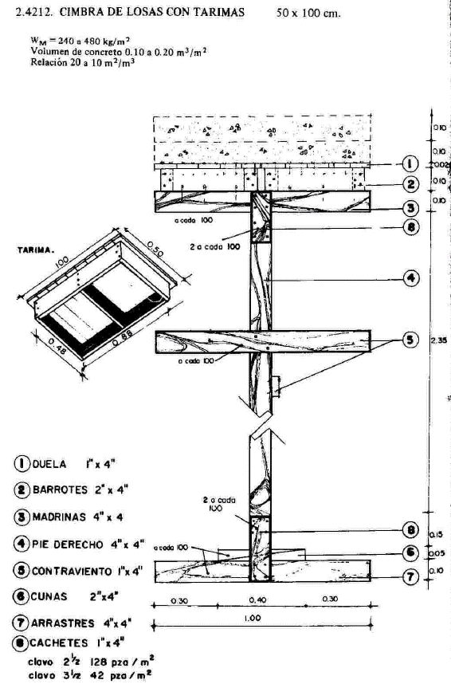
 | (incluye bombeado)

Cimbras para castillos y cadenas
 | Descripcion | unidad | cantidad | P.U. | Total
1 | Madera (tabla) | pza | 2 | 20 | 40.00
2 | Clavos | kg | 0.05 | 38.79 | 1.94
3 | Alambre recocido | kg | 1.5 | 49.14 | 73.71
4 | Polines | pza | 0.5 | 5 | 2.50
5 | Aceite quemado | lto | 0.6 | 2.5 | 1.50
6 | Cuadrilla 03 | jor | 0.1053 | 1384.57 | 145.80
 |  |  |  |  | 265.44

Cimbra en losas con tarimas
 | Descripcion | unidad | cantidad | P.U. | Total
1 | Tarimas | pza | 0.33333333333 | 80.00 | 26.67
2 | Clavos | kg | 0.05 | 38.79 | 1.94
3 | Alambre recocido | kg | 1.5 | 49.14 | 73.71
4 | Polines | pza | 2.2 | 5 | 11.00
5 | Aceite quemado | lto | 0.6 | 2.5 | 1.50
6 | Duela (constraviento) | pza | 0.1 | 50 | 5.00
 | Cuadrilla 03 | jor | 0.1 | 1384.57 | 138.46
 |  |  |  |  | 258.27

Cimbras para trabes 15 x 25 cm
 | Descripcion | unidad | cantidad | P.U. | Total
1 | Hoja de triplay | hoja | 0.25 | 568.96 | 142.24
2 | Clavos | kg | 0.1 | 38.79 | 3.88
3 | Alambre recocido | kg | 0.05 | 49.14 | 2.46
4 | Polines | pza | 0.635 | 5 | 3.18
5 | Aceite quemado | lto | 0.25 | 2.5 | 0.63
6 | Cuadrilla 03 | jor | 0.1666 | 1384.57 | 230.67
 |  |  |  |  | 383.05

Acarreo de concreto en botes
 | Descripcion | unidad | cantidad | P.U. | Total
1 | Cuadrilla (07) | jor | 0.16666666667 | 3082.44 | 513.74
2 | Botes Alcoholero | pza | 5 | 5 | 25.00
3 | Agua | m3 | 0.05 | 50 | 2.50
 |  |  |  |  | 541.24

Acarreo de concreto en carretilla
 | Descripcion | unidad | cantidad | P.U. | Total
1 | Cuadrilla (07) | jor | 0.16666666667 | 3082.44 | 513.74
2 | Carretilla | pza | 5 | 7.76 | 38.79
3 | Agua | m3 | 0.05 | 50 | 2.50
 |  |  |  |  | 555.03

Acarreo de tepetate en carretilla
 | Descripcion | unidad | cantidad | P.U. | Total
1 | Cuadrilla (07) | jor | 0.055555555556 | 3082.44 | 171.25
2 | Carretilla | pza | 5 | 2.59 | 12.93
 |  |  |  |  | 184.18

MUROS
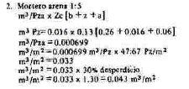
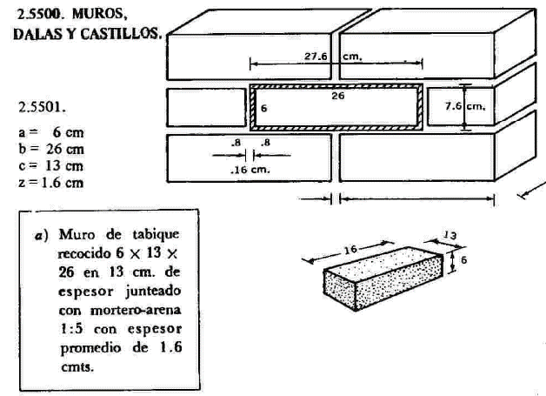
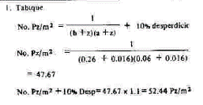

a= | 6 | cm | 0.06 | m
b= | 26 | cm | 0.26 | m
c= | 13 | cm | 0.13 | m
z= | 1.5 | cm | 0.015 | m

No. Pzas/m2= | 53.33 | Pzas/m2

Mortero= | 0.045292 | m3/m2

